Sheet1
【18春训营 -价值投资新时代】任务六：文化传媒—IP为王
【预备阅读】：
1.万达电影（原名：万达院线002739）招股说明书和年报
2.中国电影（600977）招股说明书和年报
3.华谊兄弟（300027）、光线传媒（300251）年报
4.http://new.mtime.com/2017/06/06/1570006-all.html#p2
5.三份券商研报，见辅助文件下载

【数据来源】：
1.MPAA-Theatrical Market Statistics,见辅助文件下载
2.https://www.douban.com/doulist/45837913

【通关题】
1.电影行业的产业链收益分配是怎样的？（请指出信息的出处）
《万达院线：首次公开发行A股股票招股说明书》P127.我国电影产业链主要包括电影制片、电影发行、院线、影院四个环节，主要参与主体包括制片商、发行商、院线公司和影院。
制片商主要负责影片制作；发行商从电影制片商方面获取影片发行权后，主要负责影片在全国范围内的发行和营销；
院线公司从发行商处获得电影拷贝后，负责向其所属影院进行发行，并就影片在所属影院放映进行统一安排（按照现有体制，发行商不能直接向影院发行影片）；
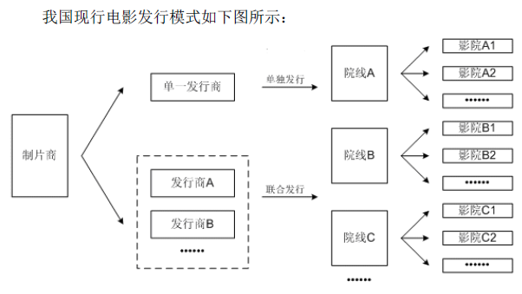
影院统一按照其所属院线公司的排映计划对影片进行放映
产业链收益分配图：
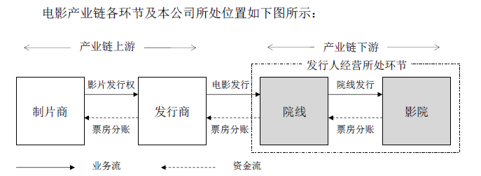

2.华谊兄弟赚的是什么钱？万达影视赚的是什么钱？两者的商业模式有何不同？谁是轻资产，谁是重资产？
华谊兄弟：赚的是拍电影，造明星的钱。
万达影视：赚的是商业地产通过院线、影院变现的钱。
商业模式：
万达影视是一家自主投资建设及运营管理影院的电影院线公司。
华谊兄弟是一家电影和电视剧制作、发行及衍生业务及艺人经纪相关服务业务公司
华谊兄弟属于行业上游，万达属于行业下游。
万达影视重资产，华谊兄弟轻资产

3.整理2009-2017各年中国电影行业票房排行前十的电影中国产电影的占比，标注有A股上市公司参与的影片。
http://www.cbooo.cn/year?year=2018

年份 | 中国产电影占比 | A股上市公司
2009 | 60% | 《风声》华谊兄弟；《建国大业》中国电影；《赤壁(下)》中国电影；《十月围城》中国电影；
2010 | 50% | 《唐山大地震》、《非诚勿扰》、《狄仁杰之通天帝国》华谊兄弟
2011 | 40% | 《龙门飞甲》中国电影
2012 | 30% | 《人再囧途之泰囧》光线传媒、《画皮2》华谊兄弟、华数传媒、《十二生肖》华谊兄弟
2013 | 70% | 《西游降魔篇》华谊兄弟、《狄仁杰之神都龙王》华谊兄弟、《私人订制》华谊兄弟
2014 | 50% | 《心花路放》唐德影视、《西游记之大闹天宫》横店影视、《分手大师》光线传媒
2015 | 70% | 《港囧》光线传媒、《夏洛特烦恼》万达电影、《寻龙诀》万达电影、华谊兄弟、光线传媒、《煎饼侠》万达电影、《西游记之大圣归来》横店影视
2016 | 70% | 《长城》中国电影、《澳门风云3》中国电影、《西游记之孙悟空三打白骨精》中国电影、横店影视、《美人鱼》中国电影、光线传媒
2017 | 50% | 《战狼2》北京文化、捷成股份、中国电影、万达电影、《羞羞的铁拳》万达电影、横店影视、捷成股份；《功夫瑜伽》中国电影；《西游伏妖篇》中国电影，横店影视、万达电影；《芳华》华谊兄弟，北京文化；

4.华谊、光线等老牌电影传媒上市公司江河日下是什么原因？
1.优质电影IP缺失，高收入票房电影大部分都是国外IP属性影片 2.证监会整治明星资本化，人才流失严重。大量明显自建工作室或者影视公司。 3.万达跟华谊闹翻竞争激烈、万达院线并购万达影视打通全产业链打通了电影制作、发行、院线的全产业链，成为全球最大的电影企业。

5.中国电影行业最近两三年的调整是什么原因？
电影审查！电影以前在广电总局管理的时候，存在上下游产业分裂，行政职权不明。制片、发行、放映相脱节，资源配置分散电影产业不能形成良性循环，已经不适应越来越庞大的电影市场的发展要求。在这种管理体制下，出现了为人诟病的电影审查制度不规范，因人而异，没有明确的规则，有些电影被禁的莫名其妙，甚至因为其他行政部门的影响，互相斗法，导致了一些主旋律电影都能被禁止。没有规则，大家就不知道什么该拍什么不能拍。为了加快我国电影产业发展，2017 年国家立法通过《电影产业促进法》, 为 电 影 产 业 的 发 展 提 供 法 治 保障，而在行政上更是提升电影产业的行政级别，由以前统一在广电总局下管理的一个处，提升为可以和广电总局行政平级的电影局，更在地方设立电影处，推动地方文化影视产业的发展，培养影视专业人才，培养高素质团队，地方政府将参与进来为电影创作提供更广泛的融资渠道，电影创作市场将迎来百花齐放的大好局面。 中宣部管理电影局——将会造成电影行业哪些变化？http://www.wixiang.com/news/27097.html

6.对比中国、美国、日本、印度的人均GDP、人均电影票房、人均观影次数和人均电影银幕数量，评估中国电影行业的发展前景。
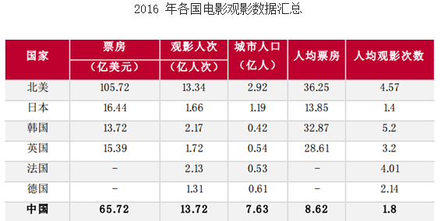
国家 | 2017年人均GDP | 人均电影票房 | 人均观影次数 | 人均电影银幕数量（百万）
中国 | ￥579,863 | 8.62 | 1.8 | 29.78
美国 | ￥4,019,505 | 36.25 | 4.57 | 125
日本 | ￥2,604,444 | 13.85 | 1.4 | 27.755905512
印度 | ￥125,127 | 1.59 | 2.3 | 7

中国电影最近几年发展迅速，人均屏幕数量和人均观影次数已经超过日本，这说明已经到了发展瓶颈。
虽然离美国还有加大差距，但是已经过了跨过了高速发展期，内部发展空间有限需要国家化才行。
目前还需要大力发展的是影视IP周边变现能力，例如：玩具，数据，colplay等，这方面跟美国差距较大。

 |  |  |  |  | http://www.chyxx.com/industry/201703/508421.html

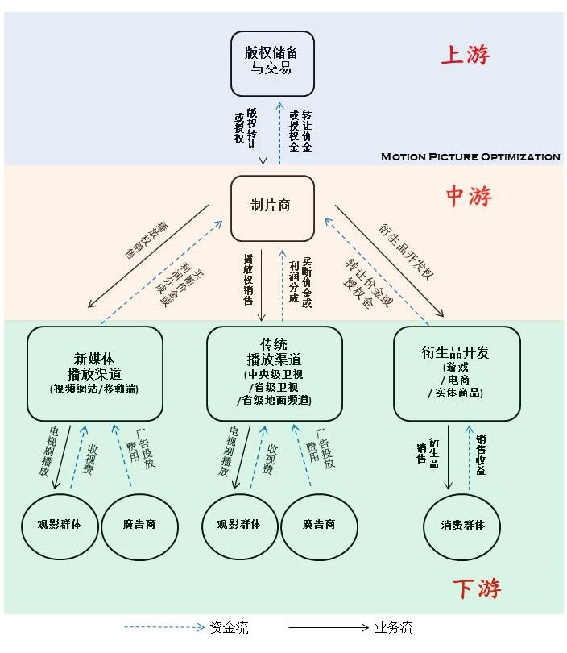
7.电视剧、电影和动漫的商业模式有何不同？

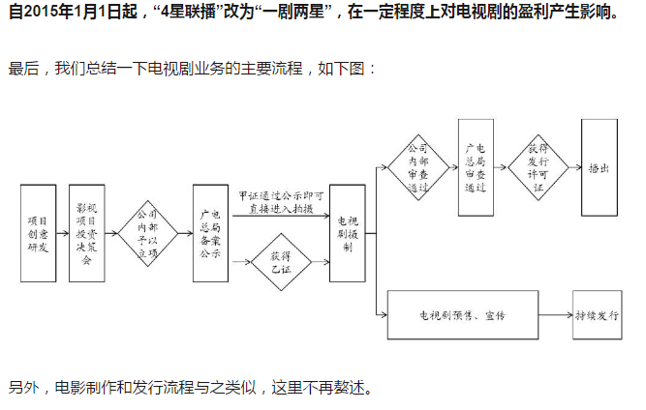
商业模式上游的生产模式基本类似。
商业模式下游不同：
电视剧主要渠道是电视台，然后是网络
电影渠道是影院，然后网络、电视台
动漫主要渠道是网络，然后是电视台

动漫几乎和IP等同，每个动漫都是一个IP

8.为什么好莱坞电影近年热衷于拍续集？
1.风险可控，收益有保障
2.可以保障周边收入玩具、纪念品、主题公园等更加有持续性

9.变形金刚30年前在大陆的商业模式和今天A股的哪些上市公司类似？
变现金刚30年前在大陆的商业模式：免费儿童动漫IP授权，儿童动漫玩具周边变现的模式。
奥飞娱乐拥有IP《超级飞侠》、《喜羊羊与灰太狼》等儿童超级IP，大量周边玩具等销售。目前只有IP玩具2017年报显示销售占比53.68%与30年前孩之宝的变形金刚最像。

已找到的其他公司玩具销售占比偏低，而且主营不是只有IP衍生的玩具，没有可比性。（美盛文化、骅威文化、实丰文化）

10.投资电影最大的风险是什么？
政策风险级别最高，直接血本无归
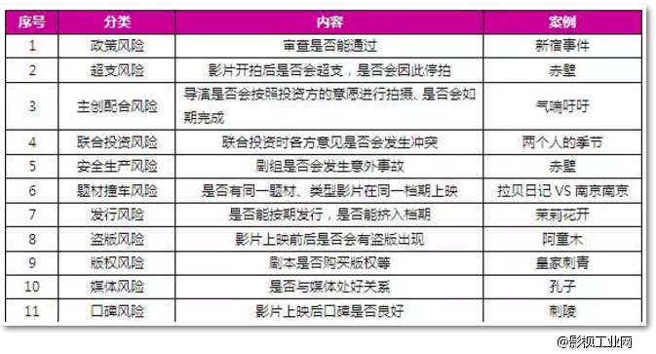

11.主题公园的商业模式本质是什么？轻资产还是重资产？
主题公园商业模式本质是影视IP变现。通过把电影人物和形象投放到其他业务上，将IP价值进行延伸和重复变现，最终实现IP价值最大化。
对于IP拥有方属于轻资产模式，对于主题公园投资方属于重资产模式。
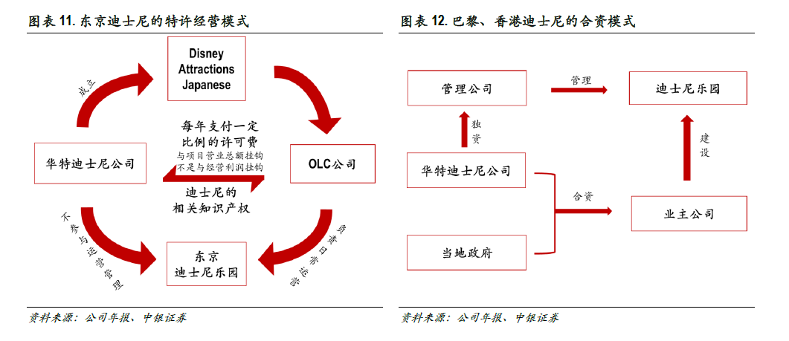
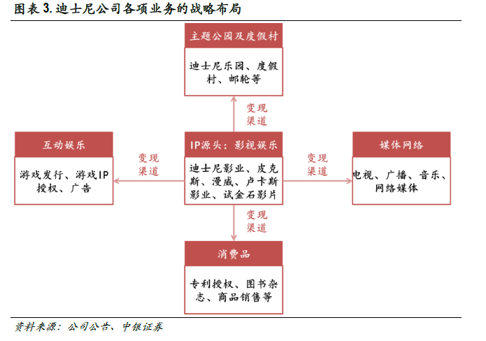

12.投资主题公园最大的风险是什么？什么才是主题公园的核心竞争力？
投资主题公园最大的风险是选址，主题公园就是商业地产。既然是房地产行业第一永远是地段，第二地段、第三地段。

主题公园核心竞争力是IP、经营模式

13.你认为如何给文化传媒行业估值？
文化传媒行业成长来自两个方面：创意与规模，而政府的监管政策是决定性因素。
创意方面根据拥有的IP的潜在商业价值进行估值，规模根据拥有的签约艺人、导演，院线，影院数量估值。

【附加题】附加题只有一道

1.都是投资电影行业，投资中国电影、华谊兄弟、光线传媒和万达电影的关键区别是什么，列举这些上市公司2017年的收入/利润占比构成，简述你的结论。

公司 | 营收（亿） | 利润（亿） | 利润率 | 收入构成 |  | 结论
中国电影 | 89.88 | 9.65 | 10.74% | 业务名称 营收(元) 比例 营业成本 成本比例 利润例 毛利率 电影发行 53.94亿 60.73% 42.27亿 60.03% 63.41% 21.63% 电影放映 17.98亿 20.24% 13.69亿 19.43% 23.34% 23.88% 影视服务 10.77亿 12.13% 7.76亿 11.02% 16.36% 27.94% 影视制片制作 6.13亿 6.90% 6.70亿 9.52% -3.10% -9.30% |  | 主营电影发行，靠政策吃饭的公司，利润率增长空间有限。营收增速靠行业整体情况，靠天吃饭。
华谊兄弟 | 39.46 | 8.28 | 20.98% | 业务名称 营收(元) 比例 营业成本 成本比例 利润例 毛利率 影视娱乐 33.74亿 86.21% 20.28亿 94.68% 75.98% 39.90% 互联网娱乐 3.07亿 7.84% 1.36亿 6.34% 9.65% 55.74% 品牌授权及实景娱乐 2.58亿 6.60% 297.01万 0.14% 14.42% 98.85% 合并抵消 -2550.85万 -0.65% -2469.49万 -1.15% -0.05% - |  | 电影制作公司，最大的资产是签约艺人、导演，现在向互联网娱乐发展。最近几年大量明星单干之后，明显颓势。
光线传媒 | 18.43 | 8.15 | 44.22% | 业务名称 营收(元) 比例 营业成本 成本比例 利润例 毛利率 电影及衍生品 12.38亿 67.17% 6.93亿 67.88% 76.94% 44.01% 视频直播 4.91亿 26.66% 3.28亿 32.12% 23.06% 33.24% 游戏及其他 6331.63万 3.43% - - - - 电视剧 5050.59万 2.74% - - - - |  | 主营业务包括电视节目制作与发行，电影、电视剧、游戏、艺人经纪、新媒体等全面发展，毛利率最高。电影衍生品业务比华裔兄弟做得更好。
万达电影 | 132.29 | 15.16 | 11.46% | 业务名称 营收(元) 比例 营业成本 成本比例 利润例 毛利率 观影收入 83.34亿 63.00% 73.28亿 82.97% 27.11% 12.06% 广告收入 24.00亿 18.14% 7.80亿 8.84% 43.66% 67.48% 商品、餐饮销售收入 18.08亿 13.66% 7.24亿 8.19% 29.23% 59.96% 其他 6.88亿 5.20% - - - |  | 院线、影院重资产公司，主营靠商业地产变现。现在投资影视制作、发行方面可以加强整体产业链的把控力度，不过需要运营得好才能提高利润率起到1+1>2的效果。

